Relatório Fotográfico
 |  | CHECKLIST DE ENTREGA DE OBRA

EDITAL DE CONCESSÃO: | nº 069/96 |  |  | OBJETO DO CONTRATO: | BR-116/RS, entre Camaquã (km 400,500) à Jaguarão (km 661) e BR-392/RS, km 0 (Rio Grande) ao km 199,700 (Santana da Boa Vista)
OBRA PER: | Projeto de Construção das Novas Bases Operacionais - BR-116/RS, km 524+000 - Pelotas |  |  | ANO: | 27
DATA DO RELATÓRIO : | 2025-05-06 |  |  | DATA DE CONCLUSÃO DA OBRA: | 2017-12-27

TIPO DE OBRA

 | Vias Marginais |  | OAE |  |  | Edificações |  | Interseções
1. Serviços Preliminares
1.1 | Instalação de Canteiro de Obras
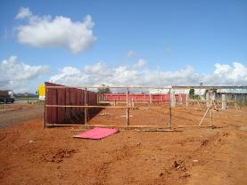 |  | 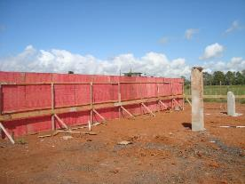 |  | 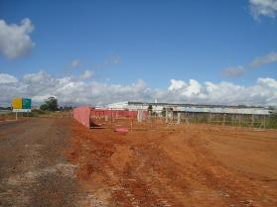 |  |  | 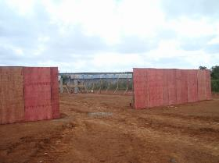
Instalação de tapumes no entorno da obra |  | Instalação de tapumes no entorno da obra |  | Instalação de tapumes no entorno da obra |  |  | Instalação de tapumes no entorno da obra
2. Fundações
2.1 | Vigas, Sapatas
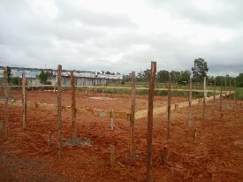 |  | 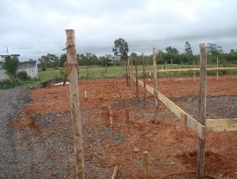
Marcação e escavação das sapatas |  | Marcação e escavação das sapatas
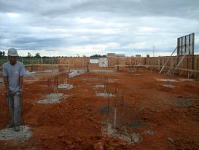 |  | 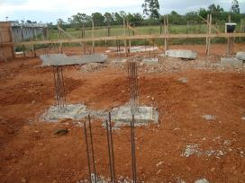 |  | 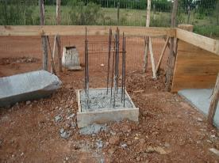 |  |  | 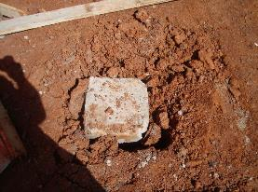
instalação de ferragem |  | instalação de ferragem |  | instalação de ferragem |  |  | Concretagem das vigas
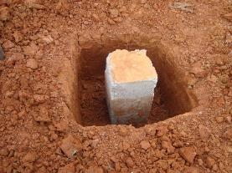 |  | 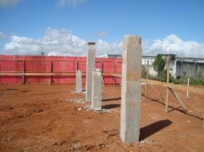 |  | 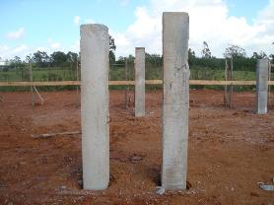
Concretagem das vigas |  | Concretagem das vigas |  | Concretagem das vigas
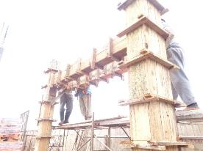 |  | 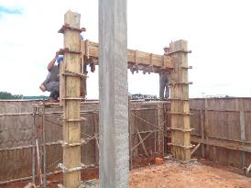 |  | 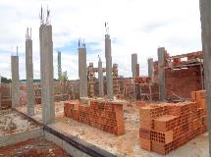 |  |  | 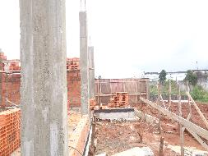
Forma e Concretagem dos Pilares |  | Forma e Concretagem dos Pilares |  | Desforma dos pilares e início do processo de instalação de alvenaria |  |  | Desforma dos pilares e início do processo de instalação de alvenaria
3. Alvenarias, Aberturas, Lajes
3.1 | Alvenarias e Verga
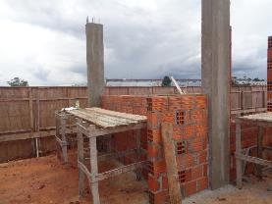 |  | 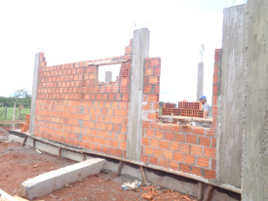 |  | 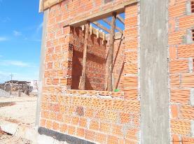 |  |  | 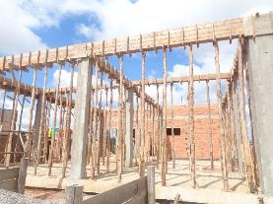
Instalação das alvenarias |  | Instalação das alvenarias |  | Instalação das alvenarias |  |  | Forma e concretagem das cintas de amarração
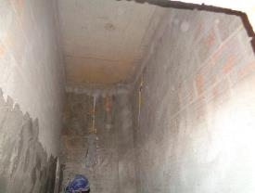 |  | 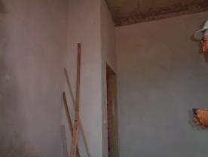 |  | 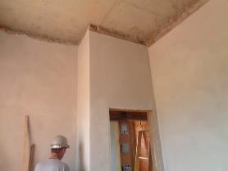 |  |  | 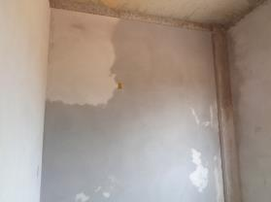
Chapisco interno das alvenarias |  | Reboco interno |  | Reboco interno |  |  | Reboco interno
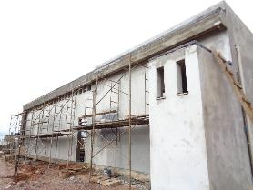 |  | 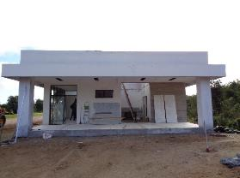
Reboco da parte externa (fachada) |  | Reboco da parte externa (fachada)
3.2 | Laje
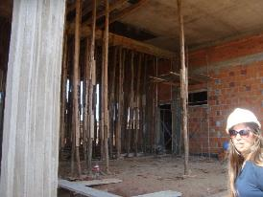 |  | 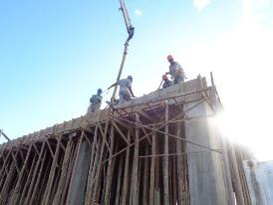 |  | 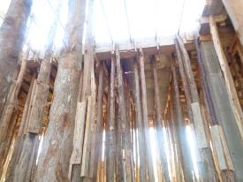 |  |  | 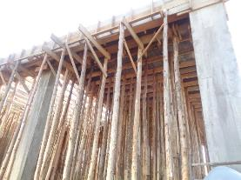
Escoramento da laje |  | Escoramento da laje |  | Escoramento da laje |  |  | Escoramento da laje
4. Acabamentos
4.1 | Esquadrias
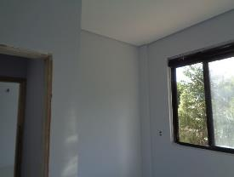 |  | 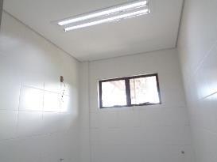 |  | 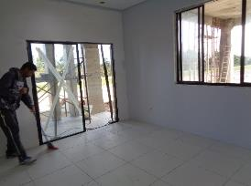 |  |  | 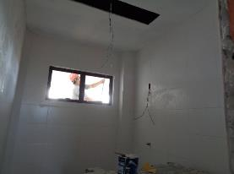
Instalação de janelas |  | Instalação de janelas |  | Instalação de janelas |  |  | Instalação de janelas
4.2 | Azulejos
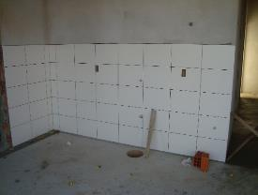 |  | 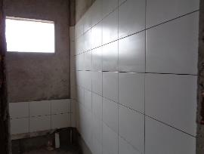 |  | 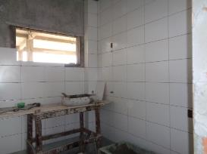 |  |  | 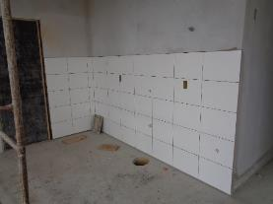
Instalação de azulejos na parede |  | Instalação de azulejos na parede |  | Instalação de azulejos na parede |  |  | Instalação de azulejos na parede
5. Encanamentos
5.1 | Rede Esgoto
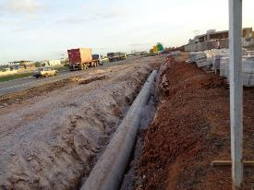 |  | 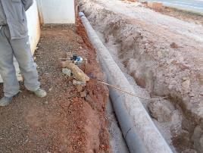 |  | 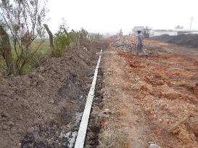 |  |  | 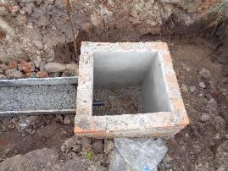
Instalação de encanamento para rede de esgoto |  | Instalação de encanamento para rede de esgoto |  | Instalação de encanamento para rede de esgoto |  |  | Instalação de encanamento para rede de esgoto
6. Acesso
6.1 | Drenagem
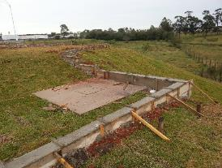 |  | 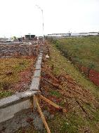 |  | 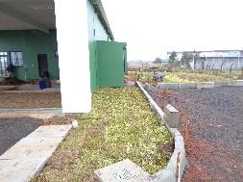
Instalação de meio-fios |  | Instalação de meio-fios |  | Instalação de meio-fios
6.2 | Pavimentação
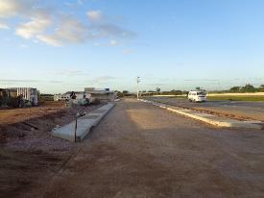 |  | 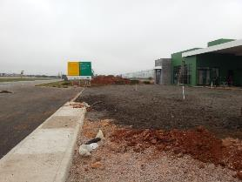
Instalação de camada de base |  | Instalação de camada de base
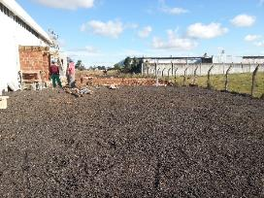 |  | 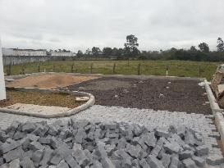
Pavimentação do estacionamento |  | Pavimentação do estacionamento |  | Pavimentação do estacionamento |  |  | Pavimentação do estacionamento

Pavimentação do acesso à BSO |  | Pavimentação do acesso à BSO |  | Pavimentação do acesso à BSO |  |  | Pavimentação do acesso à BSO
7. Outros
7.1 | 8. Fachada, Iluminação, Enleivamento

Finalização da fachada |  | Enleivamento |  | Enleivamento |  |  | Postes de iluminação instalados

Postes de iluminação instalados |  | Obra finalizada |  | Obra finalizada
OBSERVAÇÕES:

LEGENDA DE STATUS: C: Conforme; NC: Não Conforme; NA: Não Aplicável; SIGLAS: PER: Plano de Exploração da Rodovia

